LISTA DE PRECIOS
TIPO DE CAMBIO DE S/ A $ | 3.12 | TIPO DE CAMBIO DE $ A S/. | 3.12 | RPM #999033365 RPC: 959354677 |  | RESPONSABLE DE CATALOGO | Guliana | PORCENTAJE | 30.00%
 |  |  |  |  |  |  |  |  | .
MINICODIGO | 540.00 | MINICODIGO | 1,793.60 | MINICODIGO | 2,265.60 | MINICODIGO | 2,441.42 | MINICODIGO | 2,079.16
MINICODIGO | 540.00 | CODIGO | 1,793.60 | CODIGO | 2,265.60 | CODIGO | 2,441.42 | CODIGO | 2,079.16
MODELO | IL800 | MODELO | ZEBRA ZXP 3 UNA CARA,CON BM | MODELO | EVOLIS DUALSYS3 DUPLEX | MODELO | ZEBRA P330i,UNA CARA,CON MSR | MODELO | ZEBRA ZXP 3 DOS CARAS
OFERTA1 |  |  |  | OFERTA2
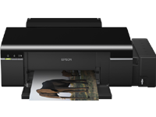 |  | 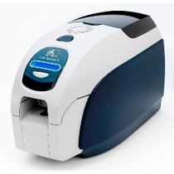 |  | 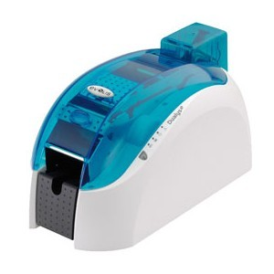 |  | 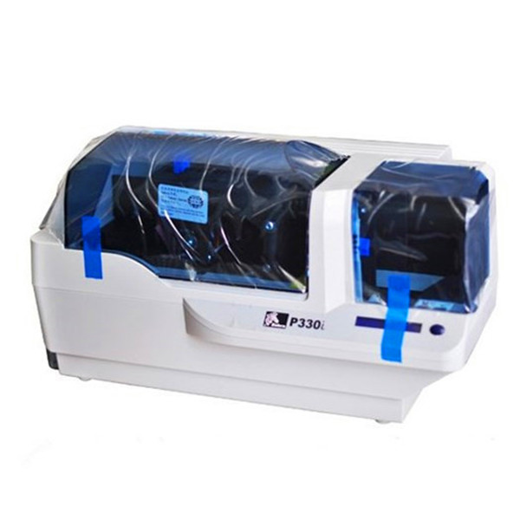 |  | 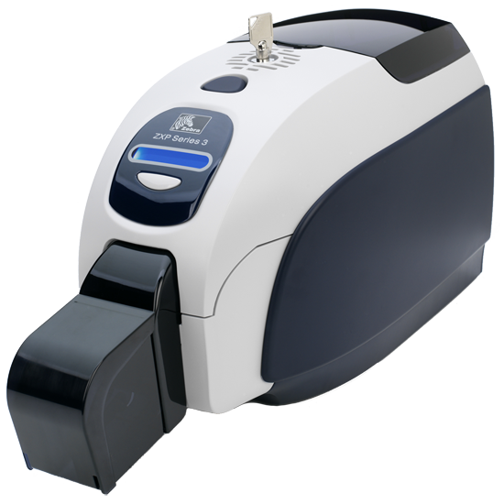
PRECIO DOLARES | $.702.00 | PRECIO DOLARES | $.2,331.68 | PRECIO DOLARES | $.2,945.28 | PRECIO DOLARES | $.3,173.85 | PRECIO DOLARES | $.2,702.91
PRECIO SOLES | S/.2,190.24 | PRECIO SOLES | S/.7,274.84 | PRECIO SOLES | S/.9,189.27 | PRECIO SOLES | S/.9,902.40 | PRECIO SOLES | S/.8,433.07
CARACTERISTICAS |  | CARACTERISTICAS |  | CARACTERISTICAS |  | CARACTERISTICAS |  | CARACTERISTICAS
RESOLUCION | Hasta 5760 x 1440 dpi | Impresión directa a tarjeta | (direct-to-card), en una o en ambas caras | Capacidad de impresión | lado individual y dúplex de impresión | capacidad de impresión | Solo- impresión a doble cara | Conexión incorporada | Ethernet 10/100
VELOCIDAD | MAX COLOR:Color 38 ppm |  | 300 dpi (12 dots/mm) | Impresión de tarjetas | doble cara. | Resolución máxima | dpi 300 | Resolución | 300 ppp
MAX COLOR NEGRO: | Negro 37 ppm | velocidades de impresión | 750 tarjetas por hora, monocromas, a una cara 180 tarjetas por hora, color, a una cara 140 tarjetas por hora, a dos caras, color frente y b/n vuelta | Velocidad de impresión | 7 segundos (blanco y negro (K) tarjeta de una sola cara) 12 segundos (blanco y negro (KO) tarjetas a doble cara) 24 segundos (a todo color (YMCKO) tarjeta de una sola cara) 31 segundos (a todo color a doble cara (YMCKOK). | Velocidades de impresión ( seg/tarjeta) | Segundos 5.2( monocromo(k) solo- tarjeta de doble cara) Segundos 25( completo- color(ymcko) solo- tarjeta de doble cara) | capacidad de impresion | 700 tarjetas por hora monocromáticas de un solo lado 180 tarjetas por hora a todo color YMCKO de un solo lado 140 tarjetas por hora a todo color YMCKOK de ambos lados
CONECTIVIDAD | USB, 2.0 (COMPATIBLE CON USB 1.1) | Impresión | una o dos caras | Conectividad | USB y TCP/IP opcional. | ventilación | libre de aire | Pantalla | LCD de 16 caracteres
MEDIOS SOPORTADOS | HOJAS SIMPLES TAMAÑO A4 , A5 , CARTA, OFICIO CD/DVD FOTOCHECK | Capacidades de codificación | completas para cubrir una gran variedad de necesidades y aplicaciones | Codificador magnético | ISO 7811 HiCo/LoCo ( 3 pistas ) o JIS. | Humedad de almacenamiento | 20% 70% a no- de condensación | Codificador de banda magnética | ISO 7811 nueva y recodificada, tracks 1, 2 y 3, alta y baja coercitividad, banda baja, solo con tarjetas 30 mil)
ALIMENTACION DE PAPEL: | 120 HOJAS | Capacidad de impresión | todo color o monocroma | Cargador suplementario | 100 tarjetas | espesor de la tarjeta aceptada | Mil 10-60 | Peso | 11.6 lbs (5.3 kg)
SISTEMA DE TANQUE DE TINTA |  | Método de impresión | sublimación direct-to card | Conexión | a base de datos de Microsoft Excel. | Peso dimensiones& | Libras 15.5( 7 kg), 18.2'' 10.1'' x x 9.4''( 462mm x 256mm x 239mm) | Bandeja de salida | 45 tarjetas (30 mil)
SISTEMA OPERATIVO | WINDOWS XP WINDOWS VISTA WINDOWS 7 | Pantalla | LCD para 16 caracteres | Funcionalidades | importación y exportación. | tamaños de tarjeta aceptada | cr80 estándar de tamaño tarjeta de crédito | Rango de operación | 90-132 VCA y 190-264 VCA RMS
 |  | Memoria estándar | 32 MB | Capaz de imprimir tarjetas | CR-80 - ISO 7810 de grosor de 0.25mm. a 1mm. | garantía | Años 2 en la impresora y cabezal de impresión( ilimitado pasa) | Alimentador | 100 tarjetas cubierto (30 mil)
 |  | Conectividad | USB |  |  | peso | 15.5( 7.0 kg) | andeja de salida | 45 tarjetas (30 mil)
 |  | garantía | Dos años |  |  | Velocidad de impresión: | tarjetas 144/hr( a todo color, solo- cara) | garantía | 2 años

REGALOS POR LA COMPRA |  | CONTENIDO DEL PAQUETE |  | CONTENIDO DEL PAQUETE |  | CONTENIDO DEL PAQUETE |  | CONTENIDO DEL PAQUETE
Bandeja para Discos CD/DVD |  | La impresora directa a tarjeta ZXP Series 3 ofrece varias funciones avanzadas que proporcionan magníficas prestaciones, a un precio asequible. |  | Conectividad IP disponible como opción para conectar la impresora de tarjetas Pebble a una LAN; tal y como se hace con las impresoras de papel convencionales. |  | Cargador suplementario de 100 tarjetas. |  | Nuevas cintas de alto desempeño diseñadas para impresión de imágenes de alta calidad y a gran velocidad
Bandeja de Fotocheck |  | Kit de limpieza opcional: 4 tarjetas de limpieza para el motor de impresión y 4 para el alimentador, 1000 imágenes/tarjeta |  | Codificador magnético ISO 7811 HiCo/LoCo ( 3 pistas ) o JIS. |  | Estuche de limpieza. |  | Diseño intuitivo para fácil uso que no requiere de capacitación especial
Bandeja para Papel |  | Rodillo de limpieza integrado en cada cinta |  | Puerto serie (disponible según estudio). |  | Rodillo de limpieza integrado en cada cinta |  | Cerradura de gabinete opcional para impresión de tarjetas financieras
4 Galones de color |  | Kit de limpieza opcional: 4 tarjetas de limpieza para el motor de impresión y 4 para el alimentador, 1000 imágenes/tarjeta |  | Puerto serie (disponible según estudio). |  | Kit de limpieza opcional: 4 tarjetas de limpieza para el motor de impresión y 4 para el alimentador, 1000 imágenes/tarjeta |  | Kit de limpieza opcional: 4 tarjetas de limpieza para el motor de impresión y 4 para el alimentador, 1000 imágenes/tarjeta
 |  |  |  | Cargador suplementario de 100 tarjetas. |  |  |  | Cargador suplementario de 100 tarjetas.
 |  |  |  | Maletín demostración.
 |  |  |  | Estuche de limpieza.

Para lograr una calidad de impresión y un rendimiento de impresora óptimos, se recomienda utilizar consumibles originales Zebra. • Grosor de tarjetas: 10-40 mil • Tamaño de tarjeta: CR-80, formato ISO 7810, tipo ID-1, 54 mm (2,12 pulgadas) x 86 mm (3,38 pulgadas) |  | Diseño intuitivo para fácil uso que no requiere de capacitación especial Cerradura de gabinete opcional para impresión de tarjetas financieras Impresión a una o dos caras de la tarjeta con tecnología direct-to-card (directo a la tarjeta) |  | Capacidades de codificación completas para cubrir una gran variedad de necesidades y aplicaciones Excelente calidad de impresión con colores luminosos, y vívidas fotografías, texto y códigos de barras Diseño intuitivo para facilidad de utilización: simplifica las necesidades de capacitación Funciones opcionales de seguridad, para la emisión instantánea de tarjetas impresas |  | P330i zebra tarjeta de identificación de la impresora de un solo- cara completa- color directo- a- tarjeta de tarjeta de identificación la impresora ideal para un volumen moderado de la tarjeta de impresión. |  | La Impresora de Tarjetas Zebra ZXP 3 dos caras imprime tarjetas a color en ambas caras, última generación. Compacta y fácil de usar, gran calidad de imagen y rapidez en impresión gracias a su tecnología ZRaster™. Codificación en tarjetas con Chip y Banda Magnética.

MINICODIGO | 2,436.70 | MINICODIGO | 2,088.60 | MINICODIGO | 1,398.30 | MINICODIGO | 2,206.60 | MINICODIGO | 1,534.00
CODIGO | 2,436.70 | CODIGO | 2,088.60 | CODIGO | 1,398.30 | CODIGO | 2,206.60 | CODIGO | 1,534.00
MODELO | ZEBRA ZXP 3 DOS CARAS,CON BM | MODELO | ZEBRA P330i,UNA CARA | MODELO | DATACARD SD260 SIMPLEX, 100-CARD INPUT HOPPER | MODELO | DATACARD SD360 DUPLEX,100-CARD INPUT HOPPER | MODELO | EVOLIS PEBBLE4
 |  | OFERTA3
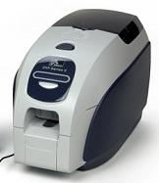 |  | 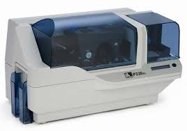 |  |  |  | 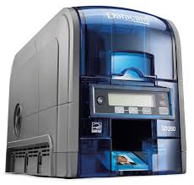 |  | 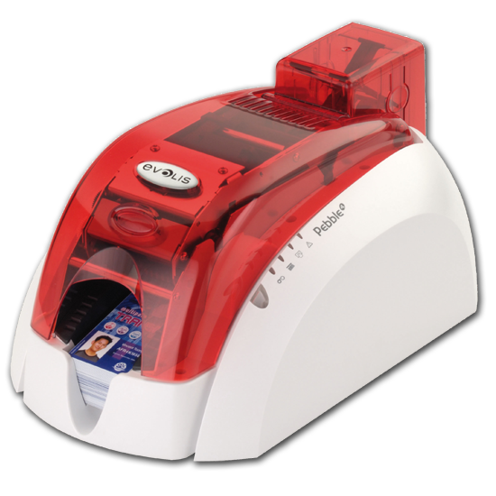
PRECIO DOLARES | $.3,167.71 | PRECIO DOLARES | $.2,715.18 | PRECIO DOLARES | $.1,817.79 | PRECIO DOLARES | $.2,868.58 | PRECIO SOLES | S/.1,994.20
PRECIO SOLES | S/.9,883.26 | PRECIO SOLES | S/.8,471.36 | PRECIO SOLES | S/.5,671.50 | PRECIO SOLES | S/.8,949.97 | PRECIO DOLARES | $639.17
CARACTERISTICAS |  | CARACTERISTICAS |  | CARACTERISTICAS |  | CARACTERISTICAS |  | CARACTERISTICAS
Conectividad Ethernet | 10/100 incorporada | conevtividad ethernet | Ethernet 10/100 Mbps incorporado opcionalmente | Velocidad de impresión (monocromo) | 830 tarjeta/hora | Resolución máxima | 300 x 300 DPI | Resolución | cabezal de impresión de 300 dpi
Tamaño de tarjeta | formato CR-80 ISO 7810,Tipo ID-1, 54 x 86 mm | Controladores | Windows® 2000 y XP (certificados); compatibles con Vista | Frecuencia de entrada: | 50/60 Hz | Velocidad de impresión a doble cara (color) | 155 tarjeta/hora | Sublimación | color y transferencia térmica monocromo
Interfaz | Ethernet / USB | Pantalla | LCD de 16 caracteres | Resolución máxima | 300 x 300 DPI | Pantalla | LCD | Funcionalidades | importación y exportación
Resolución | 300 x 300 | Comunicación | bidireccional con controlador | Tipos de tarjeta | Magnetic stripe (ISO 7811), PVC | Capacidad de entrada estándar | 100 hojas
velocidad de impresion | 750 tarjetas/hora, monocromo, una cara 180 tarjetas/hora, a todo color YMCKO 140 tarjetas/hora, a todo color YMCKOK | tipo de impresion | Impresión por trasferencia térmica mediante sublimación de tinta de color o monocromática | Sistemas operativos compatibles | Windows Server 2003/Server 2008 | Velocidad de impresión | A todo color: hasta 200 tarjetas por hora, de un solo lado (YMCKT *); hasta 155 tarjetas por hora, dos caras (YMCKT-K) Monocromo: hasta 830 tarjetas por hora, de un solo lado (HQ negro) | Codificación de banda magnética. | Según el estándar ISO 7811 HiCO/LoCo o JIS2
Alimentador | 100 tarjetas cubierto (0,762 mm) | Resolución | impresión de 330ppp (11,8 puntos/mm) | Pantalla | LCD | Resolución de impresión | 300 puntos por pulgada, 256 tonos por panel de color | Seguridad | biométrica en tarjeta, ver terminal biométrico SOC (Storage-on-Card)
Pantalla | LCD de 16 caracteres | memoria | 4 MB de memoria de imagen serie | Memoria interna: | 128 MB | Tamaño de tarjeta | 85.6 x 53.98 mm | Conexión | base de datos de Microsoft Excel
Resolución de impresión | 300 ppp(11,8 puntos/mm) | tarjetas | 144 tarjetas por hora a todo color y a una cara (YMCKO) | Capacidad de entrada estándar | 100 hojas | Memoria interna | 128 MB | Codificación | RFID de alta y baja frecuencia en impresoras Evolis.
DS | Impresión a dos caras | conectividad | Ethernet 10/100 Mbps incorporado opcionalmente | Interfaz | USB & Ethernet | Velocidad de impresión (monocromo) | 830 tarjeta/hora | grabadores | SC42 (para tarjetas SLE4442 y SLE5542) y SC6000 entre otros.
Peso | 5,53 Kg | Peso | 7,0 kg (15,5 libras) | Peso | 3700 g | Peso | 5400 g | memoria | 16MB
Garantía | dos años para la impresora | Garantía | de dos años | Garantía | de dos años |  |  | Garantía | 3 años de garantía

CONTENIDO DEL PAQUETE |  | CONTENIDO DEL PAQUETE |  | CONTENIDO DEL PAQUETE |  | CONTENIDO DEL PAQUETE |  | CONTENIDO DEL PAQUETE
Incluye cd con drivers. |  | Ethernet 10/100 Mbps incorporado |  | La SD260 ademas cuenta con certificacion de ahorro de energia |  | Pluma de limpieza |  | Estuche de limpieza
Software de edición de tarjetas Quikcard (CardStudio,estándar) |  | Codificador de Smart Card de contacto ISO 7816 (Tarjetas de 30 mil solamente) |  | bandeja de salida de hasta 100 credenciales entre otras opciones. |  | CD del controlador de la impresora, Guía rápida y la garantía de instalación |  | Maletín demostración
Tarjeta con chip, por contacto – ISO 7816-1, 2, 3, 4 |  | Codificador de Smart Card MIFARE®/DESFire (Tarjetas de 30 mil solamente) |  | Intensidad de luz de fondo variable |  | CD del controlador de la impresora, Guía rápida y la garantía de instalación |  | Cargador suplementario de 100 tarjetas
Tarjeta con chip, sin contacto MIFARE ISO 14443 A/B |  | Estación de contacto de Smart Card (Tarjetas de 30 mil solamente) |  | Mensajes de estado de la impresora |  | Limpieza de husillo de rodillos Cable USB |  | Cargador manual de tarjetas
" Kit de limpieza opcional: 4 tarjetas de limpieza para el motor de impresión y 4 para el alimentador, 1000 imágenes/tarjeta" |  | Codificador magnético (Solo Tarjetas de 30 mil), 3 pistas HiCo/LoCo |  | Embalaje reciclable |  | Fuente de alimentación |  | Codificador magnético ISO 7811 HICO/LOCO (3 pistas) o JIS
cargador suplementario |  | Alimentador de alta capacidad (220 tarjetas) |  | Núcleos de cintas de impresión biodegradable |  | Cable de alimentación (específica de la región) Garantías |  | Puerto serie (disponible según estudio)
 |  | Consumibles de Limpieza |  | Lápiz limpiador de cabezal
 |  |  |  | Cable USB

Transferencia térmica por sublimación de color, directa a tarjeta Impresión a todo color o monocroma Tecnología Z-Raster, basada en el procesado de la imagen en el host |  | mpresora de Tarjetas Zebra P330i, impresión a una cara a color. Alto rendimiento, preparada para manejar altas cargas de trabajo con gran calidad de imagen y rapidez en impresión. Codificación en Tarjetas con Chip de Contacto o Sin Contacto y Banda Magnética. |  | Impresión de borde a borde a un solo lado, impresión a ambas caras manual. Fotografías en tono contínuo, en colores, o en blanco y negro Texto alfanumérico, logotipos y firmas digitalizadas. Variedad de códigos de barras: Imágenes de código de barras 1D/2D |  | La impresora SD360 ofrece una excepcional facilidad de uso, fiabilidad extrema y operaciones rápidas y eficientes. Maximizar la eficiencia y la experiencia de alta fiabilidad con el manejo de tarjetas anti-atasco. |  | Conectividad IP disponible como opción para conectar la impresora de tarjetas Pebble a una LAN; tal y como se hace con las impresoras de papel convencionales. TCP/IP opcional

MINICODIGO | 1,840.80
CODIGO | 1,840.80
MODELO | EPSON T50

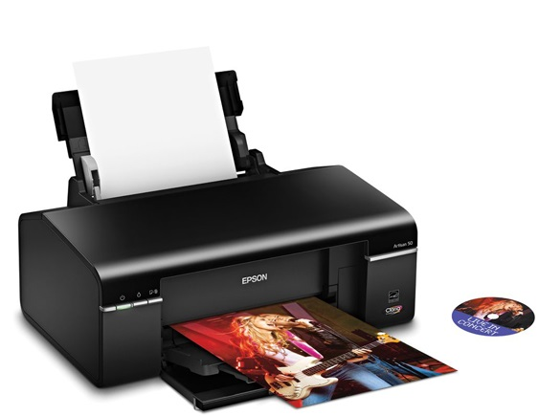
PRECIO DOLARES | $.2,393.04
PRECIO SOLES | S/.7,466.28
CARACTERISTICAS
Tipo | Inyección de Tinta
Tecnología de Impresión | EPSON Micropiezo punto variable - Impresión a 6 colores
Interfaz | USB 2.0 (Compatible con USB 1.1)
Resolución | Hasta 5760 x 1440 dpi de resolución
Area de Impresión | Máxima: 21.6 cm (ancho) x 111 cm (largo)
Tamaño de Papel | 10 cm x 15 cm (4" x 6"), 20 cm x 25 cm (8" x 10"), carta, legal, oficio (21.6 cm x 35.6 cm), A4, A6
Tipos de Papel | Común, bond, papel recubierto, papel con acabado mate, papel con acabado brillante y semibrillante, autoadhesivo.
Entrada de Papel | 120 hojas, 1 CD/DVD imprimible con inyección de tinta
Software | Windows 7 / Vista / XP / XP Professional x64 / 2000 - Macintosh OS X 10.3.9 / 10.4.11 / 10.5.x
Eléctricos | Voltaje: 100-120V ó 220-240V (dependiendo de la región)
Dimensiones | 45 x 28.9 x 18.7 cm
Peso | 5.5 kg

CONTENIDO DEL PAQUETE
Impresora
6 Cartuchos individuales de tinta (CcMmYK)
Cable USB
Bandeja para discos CD/DVD
Bandeja para papel
Cable de alimentación
CD con drivers, manuales y software creativo

